beste meir enn 2
a = annual / eitårig
2 = Toårig
S = staude
L = laukplanteknoll
b = busk
t = tre
k = krydderplante
h = hageplante
v = vokser vill
u = "ugrasplante"
j = jordbruksvekst
I følgje "Plants for Bees" IBRA 2012.
Verdi 3 er best
Tomme c. mangler opplysningar
Verdier frå Biplanteboka Kirkevold /Gjessing 2003 og Biplante- kalenderen DK)
Foto Åslaug Viken
Annleggsgartnardagene 12 feb. 2014 - Ulvik Aktuelle bie-venlege blomar for Vestlandet av Birøktar Alf Helge Søyland |  |  |  |  |  |  |  |  |  |  | 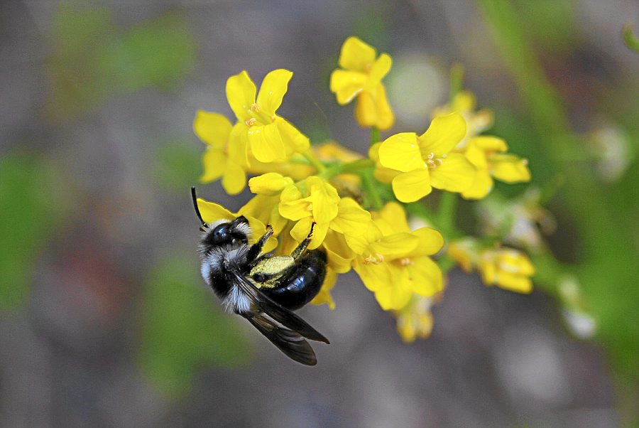
Sortert for solitærbier meir enn verdi 2 |  |  | Gode (verdi) for : |  |  |  | Norske/Danske verdier
Norsk namn | Latinsks namn | Type plante | Honning bie | Kt. Humle | L.t. Humle | Solit. Bier | Bløming månad | Nektar for bier | Pollen f. bier | P. verd | Prote. % | H.du gg | Merknad | Honning plante | Som- mar fugler | viktig for:
Ryllikk | Achillea sp. | s | 2 | 2 | 1 | 3 | 7-10 | 0 | 1 |  |  |  |  | n
Aster (arter) | Aster sp. | s | 3 | 2 | 2 | 3 | 6 - 9 | 1 | 2 |  |  |  |  | j ? | X
Røsslyng | Calluna vulgaris | b | 3 | 3 | 3 | 3 | 7 - 9 | 3 | 2 | * | 14% |  |  | j
Blåklokke | Campanula rotundifolia | s - v | 2 | 3 | 2 | 3 | 7 - 9 | 2 | 2 |  |  |  |  | n
Campanulaer | Campanula sp. | s - H | 2 | 3 | 2 | 3 | 7 - 9 | 2 | 2
Knoppurt | Centaurea sp. | a / s - h/v | 2 | 3 | 3 | 3 | 6 - 9 | 2 | 2 |  | 24 - 26 % |  | Aktuell i frøbl. | j
Tistel | Cirsium / Cardus ssp. | a, 2 u/v | 2 | 3 | 3 | 3 | 6 - 9 | 3 | 2 |  | 22%
Hagtorn | Crataegus spp. | t - v/h | 3 | 1 | 1 | 3 | 6 | 2 | 2 |  |  |  |  | j
Haukesjegg | Crepis spp. | a / s - u | 1 | 1 | 1 | 3 | 6 - 9 | 1 | 1
Klokkelyng og vårlyng | Erica spp. | b | 3 | 3 | 3 | 3 | 3 - 9 | 3 | 2 |  |  |  |  | j
Eføy | Hedra helix | b e - h | 2 | 1 | 0 | 3 | 9 - 11 | 2 | 2 |  |  |  | Colletes hederae
Bjørnekjeks | Heracleum spp. | 2-s - u | 1 | 2 | 1 | 3 | 6 - 9 | 2 | 2 |  |  |  | Invasiv plante!
Tiriltunge | Lotus corniculatus | s - v | 2 | 3 | 3 | 3 | 6 -7 | 2 | 2 |  | 36% |  |  | n
Fredløs | Lysimachia vulgaris | s h | 0 | 0 | 0 | 3 | 7 - 8
Pardiseple | Malus baccata | t - h | 3 | 2 | 2 | 3 | 5 | 3 | 3 |  |  |  |  | j
Villapal | Malus sylvestris subsp. | t -v | 3 | 2 | 2 | 3 | 5 - 6 | 3 | 3 |  |  |  |  | j
Eple (hage) | Malus x domestica | t -h | 3 | 2 | 2 | 3 | 5 - 6 | 3 | 3 | * |  |  | * | j
Esparsett | Onobrychis viciifolia | a-2 h | 3 | 3 | 3 | 3 | 5 - 6 | 3 | 3 |  |  |  | treng kalk
Morell | Prunus avium | t - v/h | 3 | 2 | 2 | 3 | 4 - 5 | 2 | 2 |  |  |  |  | j ?
Pære | Pyrus spp. | t h | 2 | 1 | 1 | 3 | 5 | 2 | 2 |  | 0.26
Sortert for solitærbier meir enn verdi 2 |  |  | Gode (verdi) for : |  |  |  | Norske/Danske verdier
Norsk namn | Latinsks namn | Type plante | Honning bie | Kt. Humle | L.t. Humle | Solit. Bier | Bløming månad | Nektar for bier | Pollen f. bier | P. verd | Prote. % | H.du gg | Merknad | Honning plante | Som- mar fugler | viktig for:
Duftreseda | Reseda odorata | a -h | 3 | 2 | 1 | 3 | 7 - 8 | 3 | 2 |  |  |  | Kalk
Bjørnebær | Rubus fructicosus | s/b | 3 | 3 | 3 | 3 | 7 - 9 | 3 | 3 | * | 15% |  | * | j
Pil | Salix spp. | b /t v/h | 3 | 3 | 3 | 3 | 4 - 5 | 3 | 3 | * | 22 - 39% |  |  |  | x
Skabiosa | Scabiosa spp. Knautia spp. | s v/h | 2 | 3 | 3 | 3 | 7 - 9 | 2 | 1 |  | 25%
Blåknapp | Succísa praténsis | s - v | 2 | 3 | 3 | 3 | 7 - 9 | 1 | 1
Valurt | Symphytum officinale | s - h | 1 | 3 | 3 | 3 | 6 - 8 | 3 | 1 |  | 18% |  | litt utbreiande | n
Løvetann | Taraxacum officinale | s - h | 3 | 3 | 3 | 3 | 5 - 6 | 3 | 3 | * | 19% |  |  | j
Alsikke kløver | Trifolium hybridum | s | 3 | 3 | 3 | 3 | 6 - 8 | 3 | 3 | * | 14 |  | * | N ?
Bønnevikke | Vicaia faba | a - j | 3 | 3 | 3 | 3 | 6 - 8 | 1 | 1 |  | 24%
Platanløn | Acer pseudoplatanus | t - fv | 3 | 2 | 2 | 2 | 5 - 6 | 3 | 2 | * |  | 2 |  | j
Jonsokkoll | Ajuga pyramidalis | s v/h | 1 | 2 | 2 | 2 | 5 -6 | 3 | 2
Krypjonsokkoll | Ajuga reptans | s - h / v | 1 | 2 | 2 | 2 | 5 - 7 | 2 | 1 |  |  |  | 0 | n
Fjærekoll | Armeria maritima | s v | 2 | 2 | 2 | 2 | 5 - 9 | 1 | 1
Agurkurt | Borago officinalis | a | 3 | 3 | 3 | 2 | 6 - 9 | 3 | 2 |  |  |  |  | j
Oljeraps | Brassica napus | a-2 -h | 3 | 3 | 3 | 2 | 5 - 6 | 3 | 3 | * | 22% |  |  | j
Ryps | Brassica rapa | a, 2 for | 3 | 3 | 3 | 2 | 6 - 7 | 3 | 3 |  | 44%
Mispler | Cotoneaster sp. | b | 3 | 3 | 2 | 2 | 5 - 7 | 3 | 2 |  |  |  |  | n
Purpursolhatt | Echinacea purpurea | s h | 0 | 2 | 2 | 2 | 7 - 9 | 0 | 0 |  |  |  |  |  | X
Kuletistel | Echinops spp. | s - h | 2 | 2 | 2 | 2 | 7 - 8 | 2 | 2
Ormehode | Echium vulgare | a,2 h | 3 | 3 | 3 | 2 | 6 - 8 | 3 | 2 |  | 44% |  | Blue Bedder'
Bakkestjerne | Erigeron spp. | a / s - h | 2 | 2 | 2 | 2 | 7 - 8
Strandtorn | Eryngium spp. | s - v/h | 2 | 3 | 3 | 2 | 7 - 9 | 2 | 2
Kokardeblomst | Gaillardia spp. | a / s - h | 2 | 2 | 2 | 2 | 6 - 9 |  |  |  |  |  |  |  | X
Storkenebb | Geranium spp. | s | 2 | 2 | 2 | 2 | 6 - 7 | 2 | 1 |  |  |  |  | n
Solsikke | Helianthus spp. | a -h | 2 | 2 | 2 | 2 | 8 - 10 | 2 | 2 |  | 31% |  |  |  | x
Skjermsveve | Hieracium umbellatum | s - v | 1 | 1 | 1 | 2 | 6 - 10
Dauvnesle | Lamium album | a - u | 1 | 2 | 3 | 2 | 5 - 9 | 2 | 1
Raudtvitann | Lamium purpúreum | a - u | 1 | 2 | 3 | 2 | 4 - 9 | 2 | 1
Haremat | Lapsana communis | a-s v | 1 | 1 | 1 | 2 | 7 - 9
Lavendel | Lavandula angustifolia | b e - h | 3 | 3 | 3 | 2 | 7 - 8 | 2 | 1 |  | 19% |  |  | j
Følblom | Leontodon spp. | s - v | 2 | 1 | 1 | 2 | 7 - 10 | 1 | 2
Sortert for solitærbier meir enn verdi 2 |  |  | Gode (verdi) for : |  |  |  | Norske/Danske verdier
Norsk namn | Latinsks namn | Type plante | Honning bie | Kt. Humle | L.t. Humle | Solit. Bier | Bløming månad | Nektar for bier | Pollen f. bier | P. verd | Prote. % | H.du gg | Merknad | Honning plante | Som- mar fugler | viktig for:
Prestekrage | Leucanthemum vulgare | s v/h | 1 | 1 | 1 | 2 | 6 - 8 |  |  |  |  |  |  |  | x
Steinkløver | Melilotus spp. | a,2,s- v/h | 3 | 3 | 3 | 2 | 7 - 9 | 3 | 2 | *
Forglemmegei | Myosotis spp. | a / s - h | 2 | 2 | 2 | 2 | 4 - 9 | 1 | -
Bergmynta | Origanum vulgare | s k v/h | 2 | 2 | 3 | 2 | 7 - 8 | 3 | 1
Valmue | Papaver spp. | a, s h | 2 | 2 | 1 | 2 | 6 - 9 | 1 | 2 | * | 19% |  |  |  | x
Legepestrot | Petasítes hybridus | s - h | 2 | 2 | 2 | 2 | 3 - 5 | 3 | 3 |  |  |  | Invasiv plante! | n
Rødsveve | Pilosella aurantiaca | s - v | 1 | 1 | 1 | 2 | 6 - 9
Plomme | Prunus domestica | t - h | 2 | 2 | 2 | 2 | 5 | 3 | 3 |  |  |  |  | j
Laurbærhegg | Prunus laurocerasus | b | 2 | 2 | 1 | 2 | 5 - 6 |  |  |  |  |  |  | n
Lungeurt | Pulmonaria spp. | s - h | 0 | 1 | 3 | 2 | 4 - 5 | 0 | 0
Soleie | Ranunculus spp | s v | 0 | 0 | 0 | 2 | 5 - 9 | 1 | 2
Reddik | Raphanus sativus | a s | 3 | 3 | 3 | 2 | 6 - 8 | 3 | 2
Alperips | Ribes alpinum | b | 3 | 3 | 2 | 2 | 5 - 6 | 2 | 2 |  |  |  |  | ?
Solbær | Ribes nigrum | b - h | 3 | 3 | 2 | 2 | 5 | 1 | 1
Solhatt | Rudbeckia sp.og Echinacea spp.. | s | 2 | 2 | 2 | 2 | 7 - 8 | 1 | 2 |  |  |  |  | n | X
Salvie | Salvia officinalis | k - h | 2 | 2 | 3 | 2 | 6 - 7 | 3 | 2 |  | 23%
Bergknapp | Sedum spp. | s - v/h | 2 | 2 | 2 | 2 | 6 - 8 | 3 | 2 |  |  |  |  |  | X
 | Senecio elegans | a | 2 | 2 | 2 | 2 | 5 - 7 |  |  |  |  |  | Afrikansk rosa
Sennep gul | Sinapis alba | a -h | 3 | 3 | 3 | 2 | 6 - 8 | 3 | 3 | * | 22% |  |  | j
Åkersennep | Sinapis arvensis | a-2 -v | 3 | 3 | 3 | 2 | 5 - 9 | 3 | 3 |  | 34%
Gullris | Solidago spp. | s | 2 | 2 | 2 | 2 | 7 - 10 | 1 | 2 |  |  |  |  |  | X
Dylle | Sonchus spp. | a,s u | 1 | 1 | 1 | 2 | 7 - 10 |  |  |  |  |  | Solitærbier !
Svinerot | Stachys spp. | a,s u/v/h | 2 | 2 | 3 | 2 | 7 - 8 | 2 | 2 |  |  |  | Stachys byzantina -Storullbie
Timian | Thymus spp. | b e - h | 2 | 2 | 2 | 2 | 7 - 8 | 2 | 1 |  |  |  | kalk- steinbed
Kvitkløver | Trifolium repens | s v/j | 3 | 3 | 3 | 2 | 6 - 8 | 3 | 3 | * | 35% |  |  | j
Hestehov | Tussilago farfara | s - h | 2 | 2 | 2 | 2 | 3 - 5 | 2 | 3 |  |  |  |  | n
Blåbær | Vaccinium myrtillus | b - v | 1 | 2 | 2 | 2 | 5 - 6 | 2 | 2 |  | 14 |  |  | n
Tyttebær | Vaccinium vitis-idaea | b v | 1 | 2 | 2 | 2 | 5 - 6 | 3 | 1
Kongslys | Verbascum spp. | 2 - v/h | 1 | 1 | 1 | 2 | 7 - 8 | 1 | 2
...

